ヘッダー・サイドバー（通常）
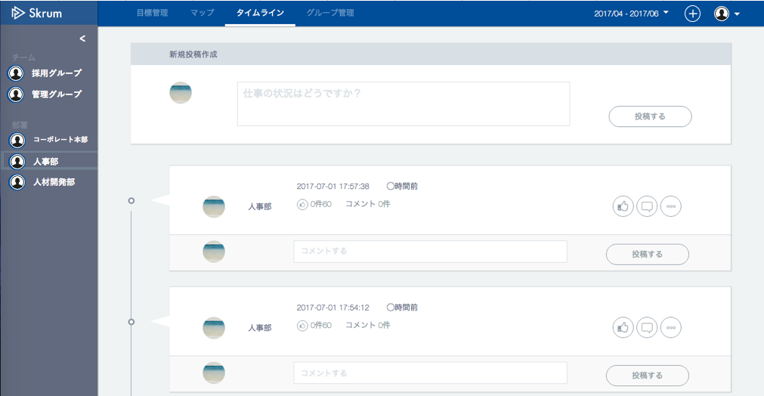
ヘッダー・サイドバー（通常）
In case the side bar is open.
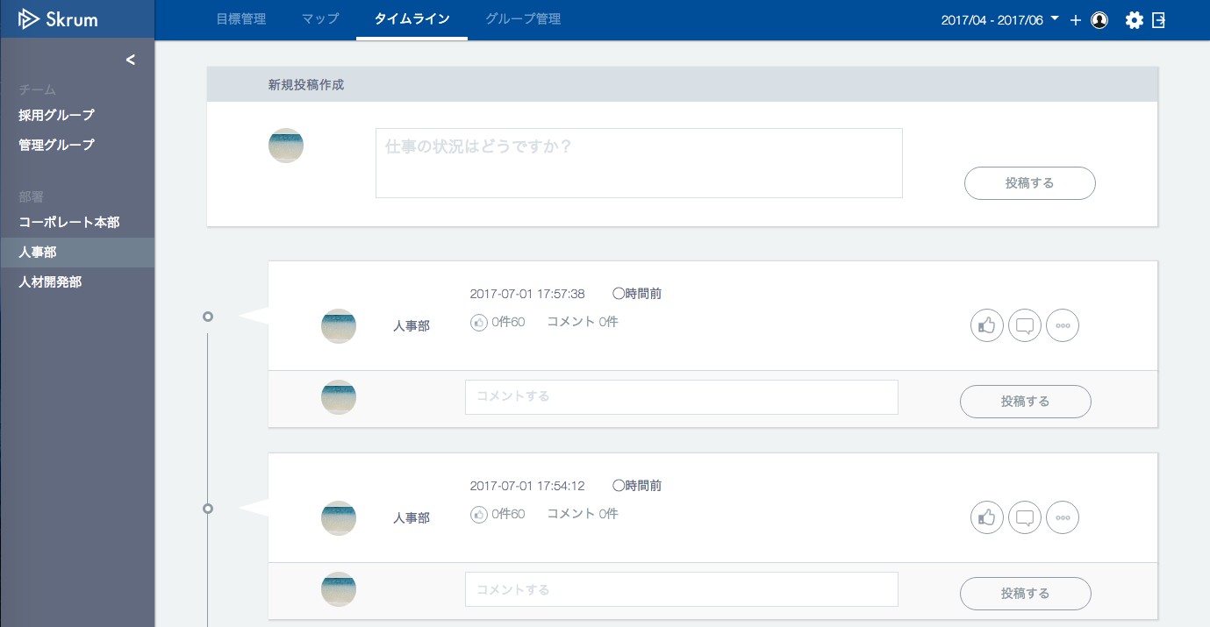
When you push this icon, popup menu will be shown.
設定
ログアウト

採用グループ

管理グループ

コーポレート本部
人事部
人材開発部

変更

In case the side bar is folded.

ヘッダー・サイドバー（アカウント設定）
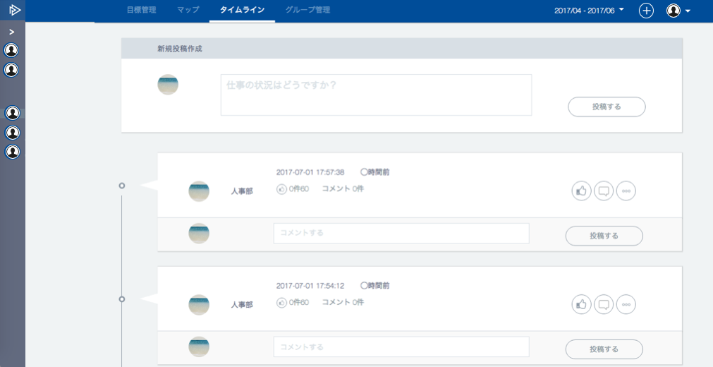
Nothing is shown in header.
ヘッダー・サイドバー（アカウント設定）
一般ユーザの場合


In case account setting is selected in the header.

設定完了
When you push this icon, popup menu will be shown.
グループ

メール設定

パスワード

管理者ユーザの場合

In case account setting is selected in the header.
設定完了

ユーザ

グループ

メール設定

パスワード

スーパー管理者ユーザの場合

In case account setting is selected in the header.
ユーザ

グループ

会社情報変更

目標期間設定
CSV登録

メール設定

パスワード

【icon file name】
user_setting.png
group_setting.png
company_setting.png
timeframe_setting.png
csv_setting.png
email_setting.png
password_change.png

In case side bar is folded.

